BUBBLE 2014-2015
 |  |  |  |  |  |  |  |  | 109316, г.Москва, Остаповский пр-д, д. 3
 |  |  |  |  |  |  |  |  | Тел.: +7(495) 517-85-57, +7(963) 995-78-58
 |  |  |  |  |  |  |  |  | e-mail: babyangelwear@mail.ru
 |  |  |  |  |  |  |  |  | http://babyangelwear.ru/

 |  |  | Внимание! Цена указана за количество единиц на фото на 1 размер! |  |  |  |  | Ваш заказ: | - р.

TEMA | АРТИКУЛ | ФОТО | НАИМЕНОВАНИЕ | ЦВЕТ | РАЗМЕРЫ | Кол-во в упаковке (шт.) | Ваш заказ (кол-во) | Цена (руб.) | Сумма заказа (руб.)
ROSE | 060600 | 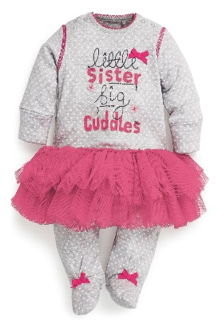 | Комбинезон "человечек" |  | 56-62-68-74-80 | 5 |  | 785.00р. | - р.
ROSE | 060601 | 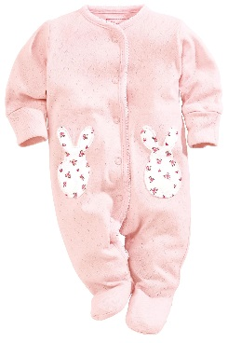 | Комбинезон "человечек" |  | 56-62-68-74-80 | 5 |  | 617.00р. | - р.
ROSE | 060602 | 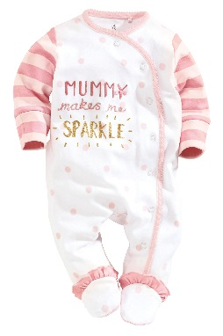 | Комбинезон "человечек" |  | 56-62-68-74-80 | 5 |  | 617.00р. | - р.
ROSE | 060603 | 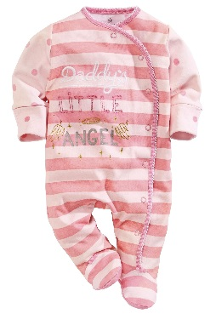 | Комбинезон "человечек" |  | 56-62-68-74-80 | 5 |  | 617.00р. | - р.
ROSE | 060604 | 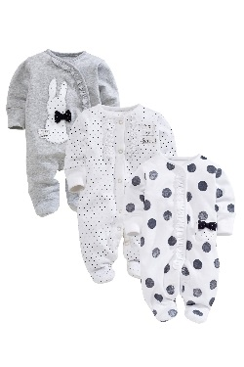 | Комбинезон "человечек"(модель с кроликом) |  | 56-62-68-74-80 | 5 |  | 617.00р. | - р.
ROSE | 060605 | 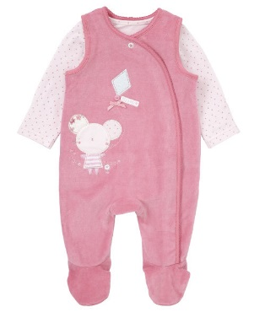 | Велюр комбинезон+кофточка |  | 56-62-68-74-80 | 5 |  | 1,065.00р. | - р.
ROSE | 012600-1 | 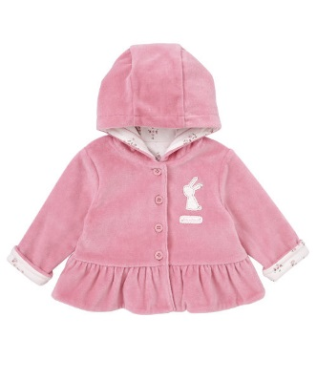 | Кардиган на подкладке с капюшоном - велюр |  | 62-68-74 (1-2-2) | 5 |  | 729.00р. | - р.
ROSE | 012600-2 |  |  |  | 80-86-92 (2-2-1) | 5 |  | 729.00р. | - р.
ROSE | 021600-1 | 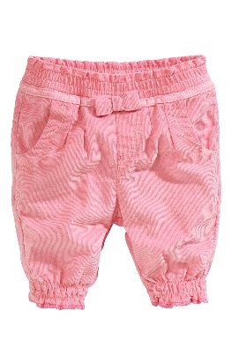 | Брюки вельвет |  | 62-68-74 (1-2-2) | 5 |  | 785.00р. | - р.
ROSE | 021600-2 |  | Брюки вельвет |  | 80-86-92 (2-2-1) | 5 |  | 785.00р. | - р.
ROSE | 011600-1 | 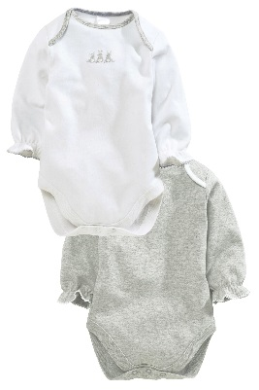 | Боди 2 шт |  | 56-62-68 (1-2-2) | 5 |  | 700.00р. | - р.
ROSE | 011600-2 |  | Боди 2 шт |  | 74-80-86 (2-2-1) | 5 |  | 700.00р. | - р.
ROSE | 060606 | 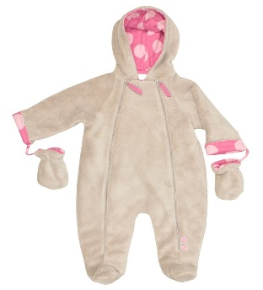 | Комбинезон плюш |  | 62-68-74-80-86 | 5 |  | 1,178.00р. | - р.
BUTTERFLY | 021102 | 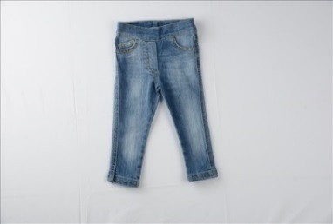 | Джинсы |  | 74-80-86 | 3 |  | 758.00р. | - р.
BUTTERFLY | 021101 | 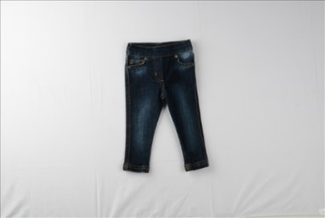 | Джинсы |  | 74-80-86 | 3 |  | 758.00р. | - р.
BUBBLE | 15101 | 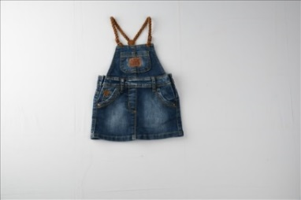 | Джинсовый сарафан |  | 74-80-86 | 3 |  | 785.00р. | - р.
MY FIRST WORK | 03119 | 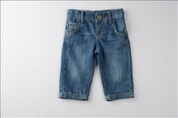 | Джинсы |  | 74-80-86 | 3 |  | 729.00р. | - р.
FUNNY BUS | 007101 | 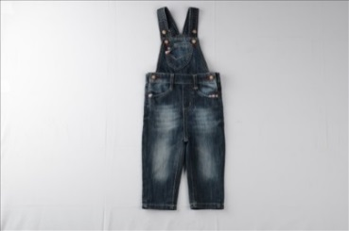 | Дж.комбинезон |  | 74-80-86 | 3 |  | 841.00р. | - р.
GREY | 003103 | 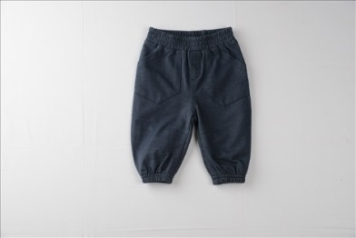 | Трикот.брюки |  | 56-62-68-74-80-86 | 6 |  | 422.00р. | - р.
RED CAR | 005100 | 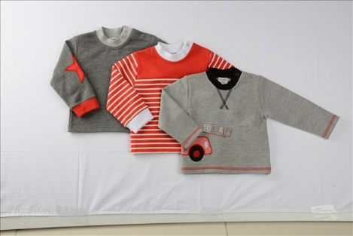 | Толстовка 3 шт |  | 3-6, 6-9, 9-12, 12-18, 18-24 | 5 |  | 1,065.00р. | - р.
RED CAR | 007100 | 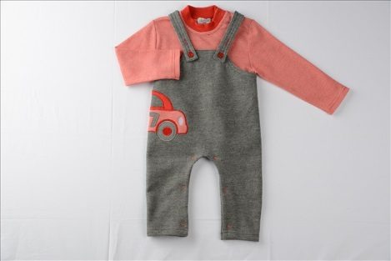 | Комбинезон + трикотаж с дл.рукавом |  | 3-6, 6-9, 9-12, 12-18, 18-24 | 5 |  | 1,037.00р. | - р.
RED CAR | 008100 | 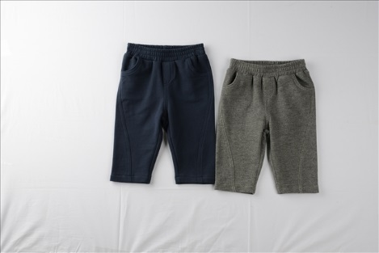 | Трикот.брюки 2 шт |  | 3-6, 6-9, 9-12, 12-18, 18-24 | 5 |  | 785.00р. | - р.
RED CAR | 009100 | 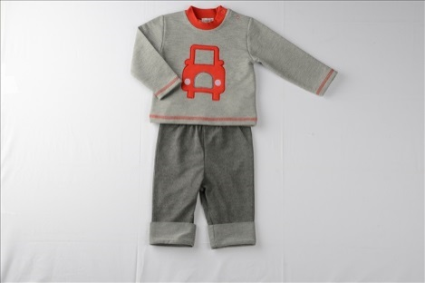 | Костюм |  | 3-6, 6-9, 9-12, 12-18, 18-24 | 5 |  | 645.00р. | - р.
RED CAR | 008101 | 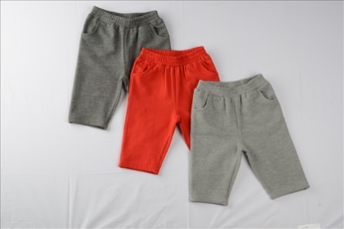 | Трикот.брюки 3 шт |  | 3-6, 6-9, 9-12, 12-18, 18-24 | 5 |  | 1,178.00р. | - р.
MY FRIEND | 021500-1 | 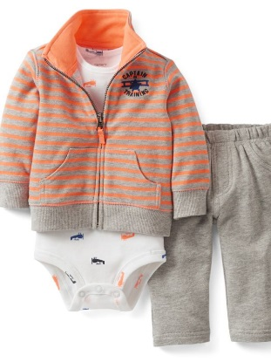 | Трикот.костюм+боди |  | 62-68-74-80 | 4 |  | 980.00р. | - р.
MY FRIEND | 021500-2 |  | Трикот.костюм+боди |  | 80-86-92-98 | 4 |  | 980.00р. | - р.
MY FRIEND | 060500 | 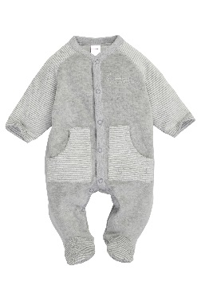 | Велюр "человечек" |  | 56-62-68-74-80 | 5 |  | 840.00р. | - р.
MY FRIEND | 060501 | 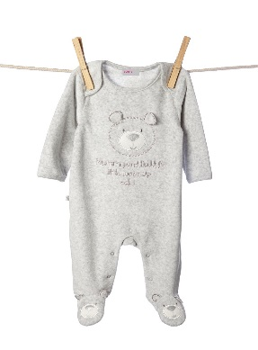 | "Человечек" |  | 56-62-68-74-80 | 5 |  | 589.00р. | - р.
MY FRIEND | 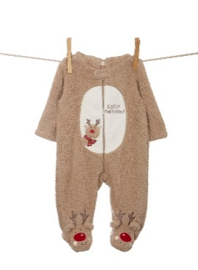 060502 | 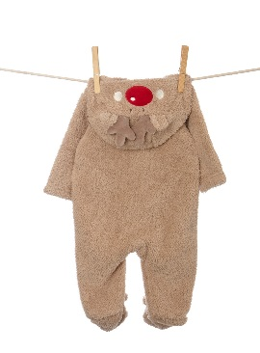 | Плюш комбинезон |  | 62-68-74-80-86 | 5 |  | 1,178.00р. | - р.
CARAMEL | 006100 | 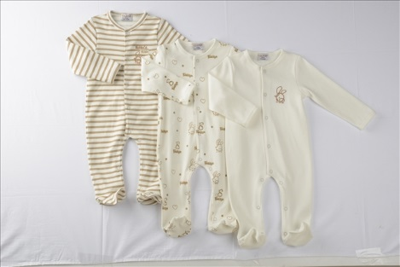 | "Человечек" 3 шт |  | 0-3, 3-6, 6-9, 9-12, 12-18, 18-24 | 6 |  | 1,515.00р. | - р.
CARAMEL | 013100 | 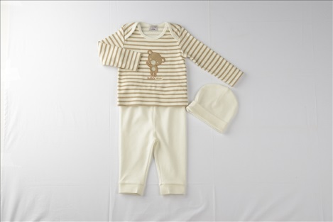 | Комплект из 3-х предметов |  | 0-3, 3-6, 6-9, 9-12, 12-18, 18-24 | 6 |  | 630.00р. | - р.
CARAMEL | 001100 | 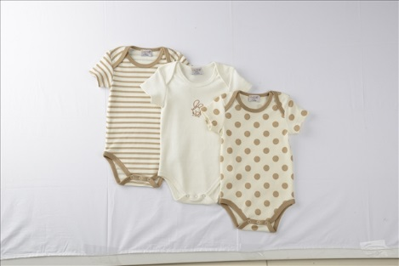 | Боди 3 шт |  | 0-3, 3-6, 6-9, 9-12, 12-18, 18-24 | 6 |  | 673.00р. | - р.
CARAMEL | 003120 | 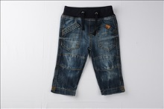 | Джинсы |  | 9-12, 12-18, 18-24 | 3 |  | 813.00р. | - р.
CARAMEL | 012102 | 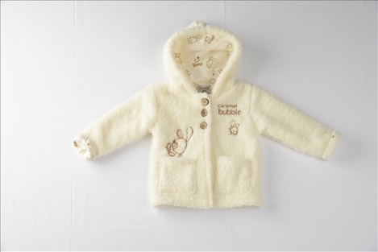 | Кардиган плюш на трикот.подкладке | КРЕМ | 0-3, 3-6, 6-9, 9-12, 12-18, 18-24 | 6 |  | 673.00р. | - р.
CARAMEL |  |  |  | КАМЕЛЬ | 0-3, 3-6, 6-9, 9-12, 12-18, 18-24 | 6 |  | 673.00р. | - р.
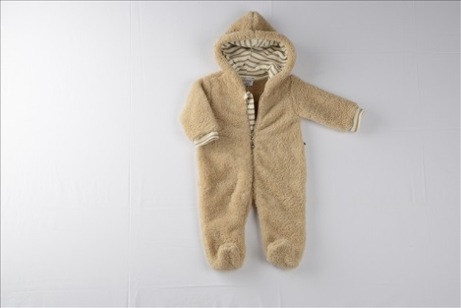
CARAMEL | 006101 |  | Комбинезон плюш на трикот.подкладке | КРЕМ | 0-3, 3-6, 6-9, 9-12, 12-18, 18-24 | 6 |  | 980.00р. | - р.
CARAMEL |  |  |  | КАРАМЕЛЬ | 0-3, 3-6, 6-9, 9-12, 12-18, 18-24 | 6 |  | 980.00р. | - р.
CARAMEL |  |  |  | СВ.ГОЛУБОЙ | 0-3, 3-6, 6-9, 9-12, 12-18, 18-24 | 6 |  | 980.00р. | - р.
LİGHT | 013101 | 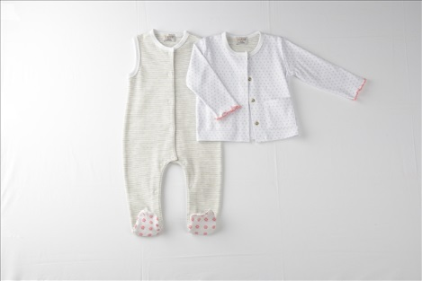 | "Человечек" + трикот.кофта |  | 0-3, 3-6, 6-9, 9-12, 12-18, 18-24 | 6 |  | 840.00р. | - р.
LİGHT | 006102 | 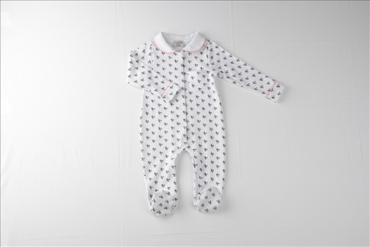 | "Человечек" |  | 0-3, 3-6, 6-9, 9-12, 12-18, 18-24 | 6 |  | 518.00р. | - р.
LİGHT | 006103 | 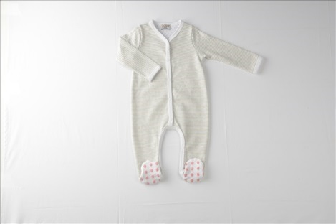 | "Человечек" |  | 0-3, 3-6, 6-9, 9-12, 12-18, 18-24 | 6 |  | 434.00р. | - р.
LİGHT | 001102 | 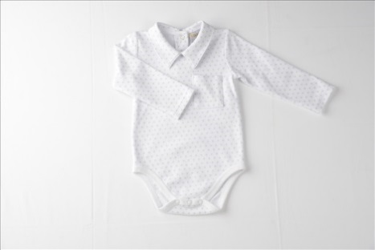 | Боди |  | 0-3, 3-6, 6-9, 9-12, 12-18, 18-24 | 6 |  | 308.00р. | - р.
LİGHT | 001103 | 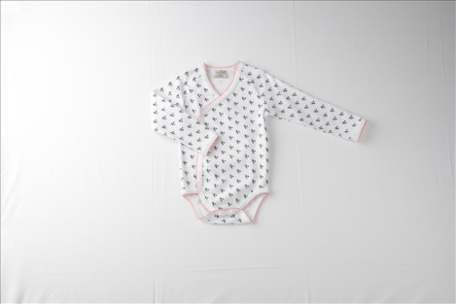 | Боди |  | 0-3, 3-6, 6-9, 9-12, 12-18, 18-24 | 6 |  | 308.00р. | - р.
LİGHT | 003100 | 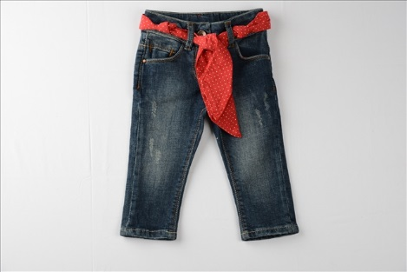 | Джинсы |  | 9-12, 12-18, 18-24 | 3 |  | 785.00р. | - р.
BOSS | 017500-1 | 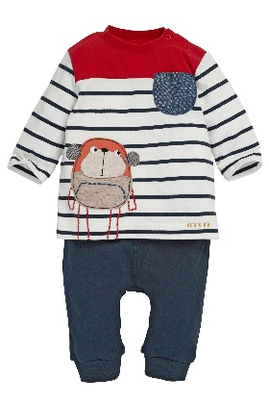 | Комплект |  | 62-68-74 (1-2-2) | 5 |  | 869.00р. | - р.
BOSS | 017500-2 |  | Комплект |  | 80-86-92 (2-2-1) | 5 |  | 869.00р. | - р.
BOSS | 011500-1 | 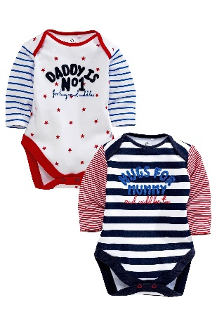 | Боди 2 шт |  | 56-62-68(1-2-2) | 5 |  | 785.00р. | - р.
BOSS | 011500-2 |  | Боди 2 шт |  | 74-80-86(2-2-1) | 5 |  | 785.00р. | - р.
BOSS | 011501 | 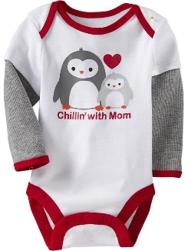 | Боди |  | 56-62-68-74-80 | 5 |  | 392.00р. | - р.
BOSS | 060503 | 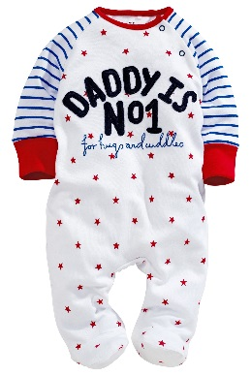 | "Человечек" |  | 56-62-68-74-80 | 5 |  | 617.00р. | - р.
BOSS | 060504 |  | Велюр "человечек" |  | 62-68-74-80-86 | 5 |  | 785.00р. | - р.
BOSS | 060505 | 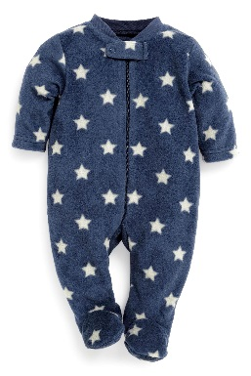 | "Человечек" флис |  | 62-68-74-80-86 | 5 |  | 897.00р. | - р.
SHEEP | 006105 | 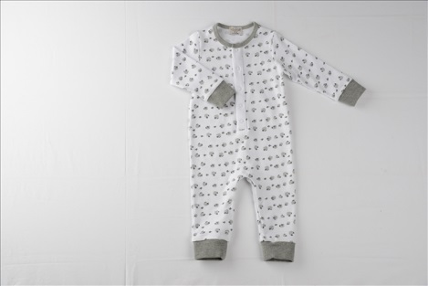 | "Человечек" |  | 0-3, 3-6, 6-9, 9-12, 12-18, 18-24 | 6 |  | 518.00р. | - р.
SHEEP | 005101 | 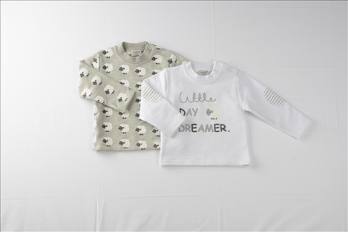 | Толстовка 2 шт |  | 0-3, 3-6, 6-9, 9-12, 12-18, 18-24 | 6 |  | 673.00р. | - р.
SHEEP | 012103 | 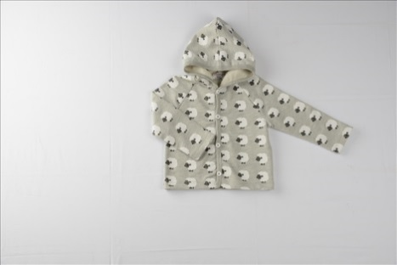 | Трикот.кардиган на подкладке |  | 0-3, 3-6, 6-9, 9-12, 12-18, 18-24 | 6 |  | 560.00р. | - р.
SHEEP | 003101 | 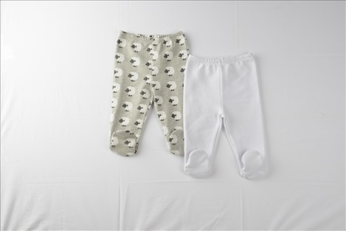 | Ползунки / Штанишки 2 шт |  | 0-3, 3-6, 6-9, 9-12, 12-18, 18-24 | 6 |  | 476.00р. | - р.
SHEEP | 006106 | 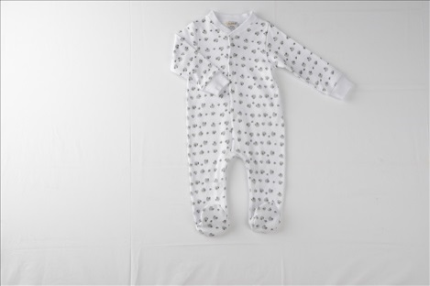 | "Человечек" |  | 0-3, 3-6, 6-9, 9-12, 12-18, 18-24 | 6 |  | 518.00р. | - р.
SHEEP | 006107 | 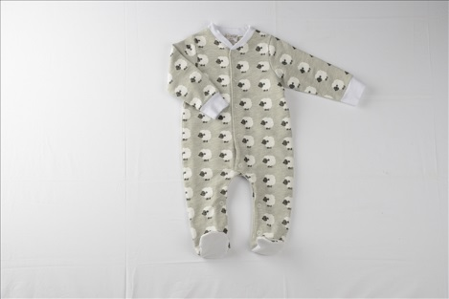 | "Человечек" |  | 0-3, 3-6, 6-9, 9-12, 12-18, 18-24 | 6 |  | 518.00р. | - р.
SHEEP | 012105 |  | Кардиган плюш на трикот.подкладке | БЕЛЫЙ | 0-3, 3-6, 6-9, 9-12, 12-18, 18-24 | 6 |  | 729.00р. | - р.
SHEEP | 012105 | 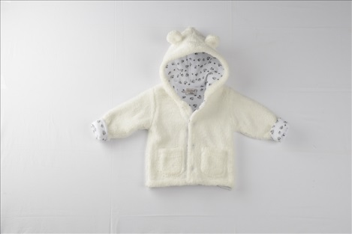 |  | СВ.ГОЛУБОЙ | 0-3, 3-6, 6-9, 9-12, 12-18, 18-24 | 6 |  | 729.00р. | - р.
SHEEP | 006109 |  | "Человечек" |  | 0-3, 3-6, 6-9, 9-12, 12-18, 18-24 | 6 |  | 518.00р. | - р.
SHEEP | 003102 |  | Джинсы |  | 9-12, 12-18, 18-24 | 3 |  | 813.00р. | - р.
POLKA | 007102 |  | Комбинезон |  | 3-6, 6-9, 9-12, 12-18, 18-24 | 5 |  | 883.00р. | - р.
POLKA | 001104 |  | Боди |  | 3-6, 6-9, 9-12, 12-18, 18-24 | 5 |  | 392.00р. | - р.
POLKA | 001105 |  | Боди 2 шт |  | 3-6, 6-9, 9-12, 12-18, 18-24 | 5 |  | 518.00р. | - р.
SOFT PİNK | 013103 |  | Комплект из 3-х предметов |  | 0-3, 3-6, 6-9, 9-12, 12-18, 18-24 | 6 |  | 883.00р. | - р.
SOFT PİNK | 001106 |  | Боди 3 шт |  | 0-3, 3-6, 6-9, 9-12, 12-18, 18-24 | 6 |  | 819.00р. | - р.
SOFT PİNK | 006110 |  | Песочник |  | 0-3, 3-6, 6-9, 9-12, 12-18, 18-24 | 6 |  | 448.00р. | - р.
SOFT PİNK | 006111 |  | "Человечек" |  | 0-3, 3-6, 6-9, 9-12, 12-18, 18-24 | 6 |  | 645.00р. | - р.
SOFT PİNK | 006112 |  | "Человечек"+слюнявчик" |  | 0-3, 3-6, 6-9, 9-12, 12-18, 18-24 | 6 |  | 549.00р. | - р.
SOFT PİNK | 001107 |  | Боди 3 шт |  | 0-3, 3-6, 6-9, 9-12, 12-18, 18-24 | 6 |  | 819.00р. | - р.
ADVENTURE | 014500-1 |  | Толстовка |  | 62-68-74 (1-2-2) | 5 |  | 448.00р. | - р.
ADVENTURE | 014500-2 |  |  |  | 80-86-92 (2-2-1) | 5 |  | 448.00р. | - р.
ADVENTURE | 021500-1 |  | Трикот.брюки 2 шт |  | 62-68-74 (1-2-2) | 5 |  | 560.00р. | - р.
ADVENTURE | 021500-2 |  |  |  | 80-86-92 (2-2-1) | 5 |  | 560.00р. | - р.
ADVENTURE | 011502 |  | Боди |  | 56-62-68-74-80 | 5 |  | 392.00р. | - р.
ADVENTURE | 060506 |  | "Человечек" флис |  | 62-68-74-80-86 | 5 |  | 897.00р. | - р.
ADVENTURE | 060507 |  | "Человечек"(модель с машинами) |  | 56-62-68-74-80 | 5 |  | 617.00р. | - р.
ADVENTURE | 014501-1 |  | Футболка с дл.рукавом 2 шт |  | 62-68-74 (1-2-2) | 5 |  | 617.00р. | - р.
ADVENTURE | 014501-2 |  |  |  | 80-86-92 (2-2-1) | 5 |  | 617.00р. | - р.
ADVENTURE | 070500-1 |  | Микровельвет комбинезон |  | 62-68-74 (1-2-2) | 5 |  | 785.00р. | - р.
ADVENTURE | 070500-2 |  |  |  | 80-86-92 (2-2-1) | 5 |  | 785.00р. | - р.
BLEU | 012106 |  | Кардиган трикотажный |  | 0-3,3-6, 6-9, 9-12, 12-18, 18-24 | 6 |  | 645.00р. | - р.
BLEU | 003104 |  | Джинсы |  | 9-12, 12-18, 18-24 | 3 |  | 785.00р. | - р.
BLEU | 003106 |  | Джинсы |  | 9-12, 12-18, 18-24 | 3 |  | 869.00р. | - р.
FLOWERS | 001109 |  | Боди 3 шт |  | 0-3, 3-6, 6-9, 9-12, 12-18, 18-24 | 6 |  | 729.00р. | - р.
FLOWERS | 006113 |  | "Человечек" 3шт |  | 0-3, 3-6, 6-9, 9-12, 12-18, 18-24 | 6 |  | 1,345.00р. | - р.
FLOWERS | 017100 |  | Туника+лосины |  | 0-3, 3-6, 6-9, 9-12, 12-18, 18-24 | 6 |  | 673.00р. | - р.
FLOWERS | 003107 |  | Лосины 3 шт |  | 0-3, 3-6, 6-9, 9-12, 12-18, 18-24 | 6 |  | 785.00р. | - р.
FLOWERS | 006115 |  | "Человечек" 2шт |  | 0-3, 3-6, 6-9, 9-12, 12-18, 18-24 | 6 |  | 1,122.00р. | - р.
FLOWERS | 004102 |  | Платье трикот. 2 шт |  | 0-3, 3-6, 6-9, 9-12, 12-18, 18-24 | 6 |  | 589.00р. | - р.
FLOWERS | 012107 |  | Кардиган трикот. 2 шт |  | 0-3, 3-6, 6-9, 9-12, 12-18, 18-24 | 6 |  | 476.00р. | - р.
FLOWERS | 018100 |  | Туника |  | 0-3, 3-6, 6-9, 9-12, 12-18, 18-24 | 6 |  | 365.00р. | - р.
FLOWERS | 001110 |  | Боди 3 шт |  | 0-3, 3-6, 6-9, 9-12, 12-18, 18-24 | 6 |  | 729.00р. | - р.
FLOWERS | 006116 |  | Велюр комбинезон на трикот.подкладке |  | 0-3, 3-6, 6-9, 9-12, 12-18, 18-24 | 6 |  | 1,150.00р. | - р.
FLOWERS | 003108 |  | Джинсы |  | 9-12, 12-18, 18-24 | 3 |  | 841.00р. | - р.
PARİS | 019100 |  | Комплект на выписку из 6 предметов |  | 0-3 | 1 |  | 1,150.00р. | - р.
PARİS | 019100 |  | Комплект на выписку из 6 предметов |  | 0-3 | 1 |  | 1,150.00р. | - р.
PARİS | 013107 |  | Комплект на выписку из 3 предметов |  | 0-3 | 1 |  | 925.00р. | - р.
PARİS | 013107 |  | Комплект на выписку из 3 предметов |  | 0-3 | 1 |  | 925.00р. | - р.
PARİS | 020100 |  | Комплект на выписку из 6 предметов |  | 0-3 | 1 |  | 1,290.00р. | - р.
PARİS | 020100 |  | Комплект на выписку из 6 предметов |  | 0-3 | 1 |  | 1,290.00р. | - р.
PENGUIN | 007103 |  | Велюр комбинезон+трикотаж с дл.рукавом |  | 0-3, 3-6, 6-9, 9-12, 12-18, 18-24 | 6 |  | 897.00р. | - р.
PENGUIN | 001111 |  | Боди 2 шт |  | 0-3, 3-6, 6-9, 9-12, 12-18, 18-24 | 6 |  | 700.00р. | - р.
PENGUIN | 006117 |  | "Человечек" |  | 0-3, 3-6, 6-9, 9-12, 12-18, 18-24 | 6 |  | 504.00р. | - р.
PENGUIN | 021100 |  | Лосины 3 шт |  | 0-3, 3-6, 6-9, 9-12, 12-18, 18-24 | 6 |  | 827.00р. | - р.
PENGUIN | 001112 |  | Боди 2 шт |  | 0-3, 3-6, 6-9, 9-12, 12-18, 18-24 | 6 |  | 673.00р. | - р.
PENGUIN | 012109 |  | Велюр кардиган |  | 0-3, 3-6, 6-9, 9-12, 12-18, 18-24 | 6 |  | 673.00р. | - р.
PENGUIN | 017101 |  | Туника+лосины |  | 0-3, 3-6, 6-9, 9-12, 12-18, 18-24 | 6 |  | 883.00р. | - р.
DUCK | 008102 |  | Трикот.брюки |  | 0-3, 3-6, 6-9, 9-12, 12-18, 18-24 | 6 |  | 336.00р. | - р.
DUCK | 001113 |  | Боди 3 шт |  | 0-3, 3-6, 6-9, 9-12, 12-18, 18-24 | 6 |  | 673.00р. | - р.
DUCK | 001114 |  | Боди 2 шт |  | 0-3, 3-6, 6-9, 9-12, 12-18, 18-24 | 6 |  | 785.00р. | - р.
DUCK | 008103 |  | Ползунки/Штанишки 2 шт |  | 0-3, 3-6, 6-9, 9-12, 12-18, 18-24 | 6 |  | 448.00р. | - р.
DUCK | 001115 |  | Боди 2 шт |  | 0-3, 3-6, 6-9, 9-12, 12-18, 18-24 | 6 |  | 448.00р. | - р.
DUCK | 012111 |  | Кардиган+футболка |  | 0-3, 3-6, 6-9, 9-12, 12-18, 18-24 | 6 |  | 1,122.00р. | - р.
DUCK | 006118 |  | "Человечек" 3шт |  | 0-3, 3-6, 6-9, 9-12, 12-18, 18-24 | 6 |  | 1,458.00р. | - р.
PARIS | 013117 |  | Велюр костюм+боди |  | 3-6, 6-9, 9-12, 12-18, 18-24 | 5 |  | 953.00р. | - р.
SAFARİ | 013109 |  | Велюр костюм+боди | СВ.СЕРЫЙ | 0-3, 3-6, 6-9, 9-12, 12-18, 18-24 | 6 |  | 939.00р. | - р.
 |  |  |  | СВ.ГОЛУБОЙ | 0-3, 3-6, 6-9, 9-12, 12-18, 18-24 | 6 |  | 939.00р. | - р.
SAFARİ | 006119 |  | "Человечек" 2 шт |  | 0-3, 3-6, 6-9, 9-12, 12-18, 18-24 | 6 |  | 939.00р. | - р.
SAFARİ | 006120 |  | Велюр комбинезон | ГОЛУБОЙ | 0-3, 3-6, 6-9, 9-12, 12-18, 18-24 | 6 |  | 1,150.00р. | - р.
SAFARİ | 006120 |  | Велюр комбинезон | ИНДИГО | 0-3, 3-6, 6-9, 9-12, 12-18, 18-24 | 6 |  | 1,150.00р. | - р.
SAFARİ | 006120 |  | Велюр комбинезон | БЕЛЫЙ | 0-3, 3-6, 6-9, 9-12, 12-18, 18-24 | 6 |  | 1,150.00р. | - р.
SAFARİ | 003110 |  | Джинсы |  | 9-12, 12-18, 18-24 | 3 |  | 840.00р. | - р.
SOFT BLUE | 013111 |  | Комплект из 3-х предметов |  | 0-3, 3-6, 6-9, 9-12, 12-18, 18-24 | 6 |  | 813.00р. | - р.
SOFT BLUE | 001118 |  | Боди 3 шт |  | 0-3, 3-6, 6-9, 9-12, 12-18, 18-24 | 6 |  | 840.00р. | - р.
SOFT BLUE | 006121 |  | Песочник |  | 0-3, 3-6, 6-9, 9-12, 12-18, 18-24 | 6 |  | 448.00р. | - р.
SOFT BLUE | 006122 |  | "Человечек"+слюнявчик" |  | 0-3, 3-6, 6-9, 9-12, 12-18, 18-24 | 6 |  | 785.00р. | - р.
SOFT BLUE | 006123 |  | "Человечек"+кардиган |  | 0-3, 3-6, 6-9, 9-12, 12-18, 18-24 | 6 |  | 897.00р. | - р.
SOFT BLUE | 001119 |  | Боди 3шт |  | 0-3, 3-6, 6-9, 9-12, 12-18, 18-24 | 6 |  | 841.00р. | - р.
SOFT BLUE | 006124 |  | "Человечек" |  | 0-3, 3-6, 6-9, 9-12, 12-18, 18-24 | 6 |  | 518.00р. | - р.
LINE | 006125 |  | "Человечек"+кардиган |  | 0-3, 3-6, 6-9, 9-12, 12-18, 18-24 | 6 |  | 840.00р. | - р.
LINE | 001120 |  | Боди |  | 0-3, 3-6, 6-9, 9-12, 12-18, 18-24 | 6 |  | 336.00р. | - р.
LINE | 006126 |  | Песочник |  | 0-3, 3-6, 6-9, 9-12, 12-18, 18-24 | 6 |  | 448.00р. | - р.
LINE | 004600-1 |  | Трикот.платье+футболка с дл.рукавом |  | 62-68-74 (1-2-2) | 5 |  | 785.00р. | - р.
LINE | 004600-2 |  |  |  | 80-86-92-98 (1-2-2-1) | 6 |  | 785.00р. | - р.
LINE | 021600-1 |  | Трикот.костюм+боди |  | 62-68-74 (1-2-2) | 5 |  | 980.00р. | - р.
LINE | 021600-2 |  |  |  | 80-86-92 (2-2-1) | 5 |  | 980.00р. | - р.
LINE | 021601-1 |  | Туника+лосины |  | 62-68-74 (1-2-2) | 5 |  | 840.00р. | - р.
...

